Лист1
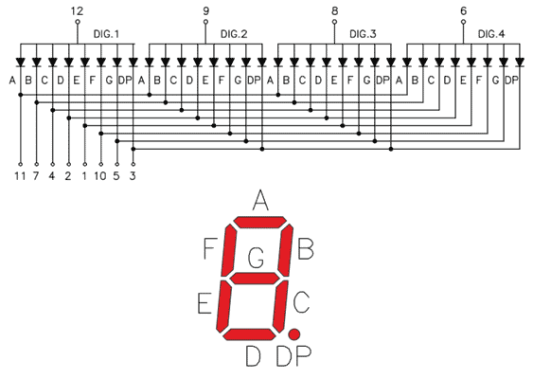
 | x4 | x3 | x2 | x1 | a | b | c | d | e | f | g | h
0 | 0 | 0 | 0 | 0 | 1 | 1 | 1 | 1 | 1 | 1 | 0 | 0
1 | 0 | 0 | 0 | 1 | 0 | 1 | 1 | 0 | 0 | 0 | 0 | 0
2 | 0 | 0 | 1 | 0 | 1 | 1 | 0 | 1 | 1 | 0 | 1 | 0
3 | 0 | 0 | 1 | 1 | 1 | 1 | 1 | 1 | 0 | 0 | 1 | 0
4 | 0 | 1 | 0 | 0 | 0 | 1 | 1 | 0 | 0 | 1 | 1 | 0
5 | 0 | 1 | 0 | 1 | 1 | 0 | 1 | 1 | 0 | 1 | 1 | 0
6 | 0 | 1 | 1 | 0 | 1 | 0 | 1 | 1 | 1 | 1 | 1 | 0
7 | 0 | 1 | 1 | 1 | 1 | 1 | 1 | 0 | 0 | 0 | 0 | 0
8 | 1 | 0 | 0 | 0 | 1 | 1 | 1 | 1 | 1 | 1 | 1 | 0
9 | 1 | 0 | 0 | 1 | 1 | 1 | 1 | 1 | 0 | 0 | 1 | 0
10 | 1 | 0 | 1 | 0 | 1 | 1 | 1 | 0 | 1 | 1 | 1 | 0 | A
11 | 1 | 0 | 1 | 1 | 0 | 0 | 1 | 1 | 1 | 1 | 1 | 0 | B
12 | 1 | 1 | 0 | 0 | 1 | 0 | 0 | 1 | 1 | 1 | 0 | 0 | C
13 | 1 | 1 | 0 | 1 | 0 | 1 | 1 | 1 | 1 | 0 | 1 | 0 | D
14 | 1 | 1 | 1 | 0 | 1 | 0 | 0 | 1 | 1 | 1 | 1 | 0 | E
15 | 1 | 1 | 1 | 1 | 1 | 0 | 0 | 0 | 1 | 1 | 1 | 0 | F

